重要度グラフ
重要度グラフ
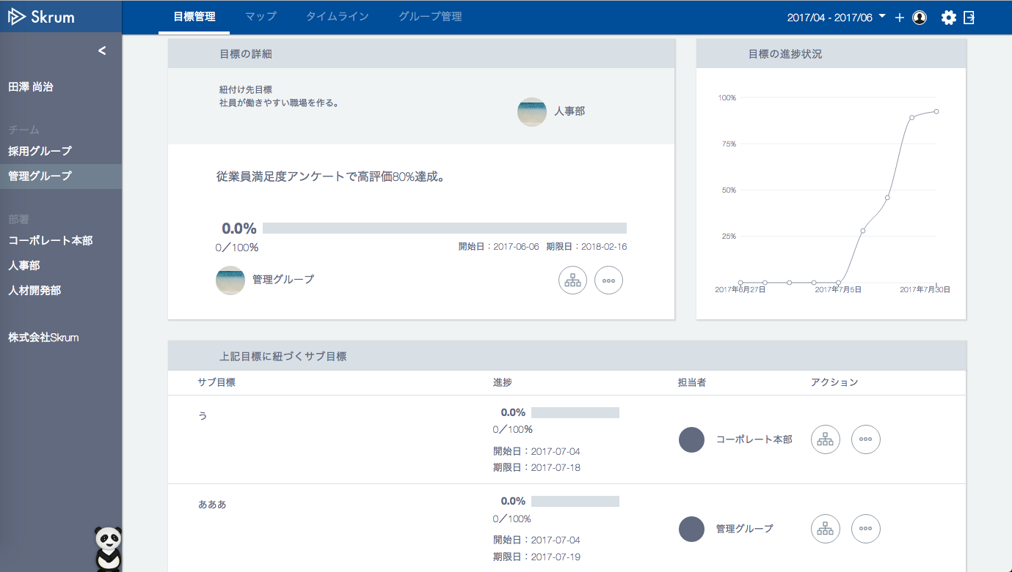

影響度

Use react/vis or something?

